cpuvsgpueigennomemcpy
10 | 0.0599 | 4.2717
15 | 0.029601 | 0.3601
20 | 0.1034 | 0.3131
25 | 0.1158 | 0.355799
30 | 0.102301 | 0.426601
35 | 0.1132 | 0.537299
40 | 0.1201 | 0.611
45 | 0.1354 | 0.751699
50 | 0.1511 | 0.903801
55 | 0.170599 | 1.0709
60 | 0.194701 | 1.1892
65 | 0.233499 | 1.377
70 | 0.1913 | 1.5686
75 | 0.202299 | 0.9043
80 | 0.2404 | 0.8251
85 | 0.2861 | 0.926599
90 | 0.335199 | 1.0209
95 | 0.3913 | 0.8752
100 | 0.456901 | 0.879199
105 | 0.5154 | 0.927701
110 | 0.6451 | 1.001
115 | 0.7305 | 1.080801
120 | 0.814499 | 1.1404
125 | 0.918101 | 1.1037
130 | 0.950501 | 1.176
135 | 1.0623 | 1.250099
140 | 1.1825 | 0.764801
145 | 1.2821 | 0.7569
150 | 1.5088 | 0.735
155 | 1.6548 | 0.742
160 | 1.8593 | 3.5749
165 | 1.9716 | 0.6486
170 | 2.168 | 0.5399
175 | 2.3069 | 0.5323
180 | 2.5258 | 0.620101
185 | 2.7163 | 0.5644
190 | 2.9066 | 0.5716
195 | 3.1779 | 0.628901
200 | 3.4621 | 1.0682
205 | 3.673601 | 0.7973
210 | 3.9035 | 0.8231
215 | 4.2369 | 0.815
220 | 4.6305 | 1.205899
225 | 76.135499 | 1.3333
230 | 1.2201 | 1.3263
235 | 1.295799 | 1.3726
240 | 1.349201 | 1.439699
245 | 1.339799 | 1.9786
250 | 1.300499 | 1.941001
255 | 1.296599 | 1.964501
260 | 1.3203 | 1.9625
265 | 1.424599 | 2.118601
270 | 1.498101 | 2.204899
275 | 1.5688 | 2.270299
280 | 1.6743 | 2.2519
285 | 1.8352 | 2.4066
290 | 1.7771 | 2.4488
295 | 1.7822 | 2.4365
300 | 1.892301 | 2.226
305 | 1.9756 | 2.3238
310 | 2.088999 | 2.4842
315 | 2.607299 | 2.5659
320 | 2.323401 | 2.457601
325 | 2.483799 | 2.6134
330 | 2.551001 | 2.6187
335 | 2.6768 | 2.7809
340 | 3.261 | 2.728101
345 | 2.7113 | 2.870201
350 | 2.868 | 2.8496
355 | 3.011101 | 2.941099
360 | 3.1146 | 3.1353
365 | 3.1215 | 3.4184
370 | 3.4077 | 3.463001
375 | 3.389599 | 3.8524
380 | 3.555899 | 3.528601
385 | 3.5288 | 3.7007
390 | 3.794201 | 3.8647
395 | 3.888501 | 3.764901
400 | 4.196299 | 3.8449
405 | 4.1945 | 4.050501
410 | 4.5016 | 4.4152
415 | 4.9976 | 4.3037
420 | 4.7415 | 4.4367
425 | 4.8013 | 4.5708
430 | 4.9617 | 4.609601
435 | 5.177501 | 4.8263
440 | 5.410499 | 4.9205
445 | 5.153201 | 9.4494
450 | 5.5179 | 4.29
455 | 5.7229 | 4.4336
460 | 5.8479 | 4.539301
465 | 6.0421 | 4.609399
470 | 6.466001 | 4.577101
475 | 6.308499 | 4.674499
480 | 6.6677 | 4.964699
485 | 6.9066 | 5.0439
490 | 6.843 | 4.860701
495 | 7.461699 | 4.9413
500 | 7.4252 | 5.5125
505 | 7.9897 | 5.2463
510 | 8.117 | 5.675501
515 | 8.4947 | 6.692399
520 | 9.1285 | 10.7216
525 | 8.7747 | 6.789801
530 | 8.7959 | 6.3858
535 | 8.5317 | 6.4262
540 | 9.1816 | 6.4222
545 | 9.5638 | 6.4625
550 | 10.636799 | 6.4939
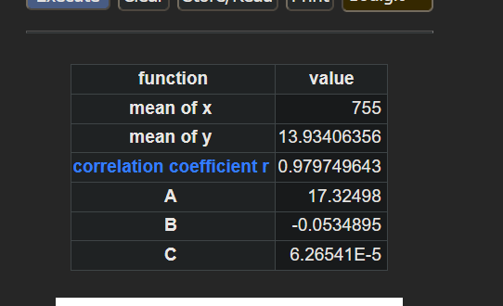
555 | 10.2783 | 7.1844
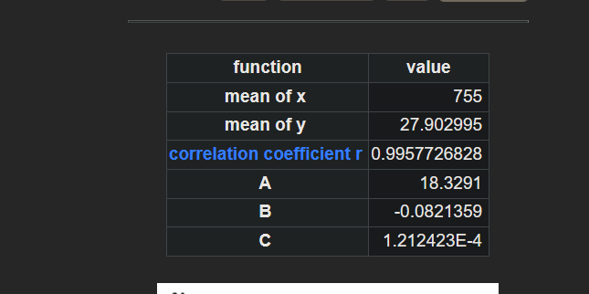
560 | 10.8849 | 10.8252
565 | 10.7263 | 6.8494
570 | 10.9648 | 6.766301
575 | 11.0935 | 6.851499
580 | 11.104401 | 7.0389
585 | 11.244399 | 7.0669
590 | 12.5254 | 7.1954
595 | 12.5063 | 7.2296
600 | 12.2299 | 7.3161
605 | 12.698999 | 7.5072
610 | 12.8371 | 7.4518
615 | 13.2785 | 7.5819
620 | 14.3325 | 7.693
625 | 13.7972 | 7.929699
630 | 14.0213 | 8.0777
635 | 14.6737 | 7.9953
640 | 16.394001 | 8.804699
645 | 17.037501 | 9.0138
650 | 16.3594 | 8.8068
655 | 16.8726 | 8.920501
660 | 16.8352 | 8.959
665 | 17.284601 | 9.153501
670 | 16.7683 | 9.0859
675 | 17.2926 | 9.166001
680 | 18.367901 | 9.9449
685 | 18.3291 | 9.707199
690 | 20.6135 | 9.8923
695 | 20.0721 | 10.105299
700 | 19.604999 | 10.161299
705 | 23.1349 | 10.845099
710 | 19.5397 | 10.680299
715 | 20.6591 | 10.890499
720 | 21.474101 | 11.6548
725 | 21.8203 | 11.4379
730 | 22.028401 | 11.5111
735 | 22.8027 | 11.7347
740 | 22.8486 | 11.5217
745 | 27.4226 | 12.418099
750 | 23.7264 | 11.6846
755 | 24.4404 | 11.808699
760 | 24.6084 | 12.045701
765 | 25.105801 | 12.102801
770 | 24.7122 | 12.850499
775 | 26.5679 | 13.1148
780 | 31.0576 | 13.7506
785 | 30.7405 | 13.592999
790 | 31.732 | 13.961
795 | 29.860901 | 13.947099
800 | 29.2089 | 17.8871
805 | 32.1179 | 13.8956
810 | 33.975 | 14.3664
815 | 29.7792 | 14.2295
820 | 33.1585 | 14.7743
825 | 33.2099 | 18.9475
830 | 33.8744 | 15.330699
835 | 33.1158 | 16.3151
840 | 33.8608 | 17.9549
845 | 34.8782 | 17.1557
850 | 37.014799 | 22.5966
855 | 36.0567 | 18.726201
860 | 36.262801 | 17.037599
865 | 41.421901 | 18.1285
870 | 39.182999 | 17.5684
875 | 38.2984 | 21.727301
880 | 38.5627 | 17.515899
885 | 41.5604 | 19.2773
890 | 39.0913 | 18.8108
895 | 44.4702 | 18.7987
900 | 48.7945 | 20.2682
905 | 41.8166 | 19.7234
910 | 42.3674 | 22.4522
915 | 45.2267 | 24.3795
920 | 44.3922 | 21.0486
925 | 45.4961 | 21.091
930 | 49.5033 | 21.6628
935 | 48.1548 | 23.8527
940 | 49.7392 | 21.848
945 | 47.6116 | 22.2789
950 | 46.9004 | 25.0123
955 | 49.6992 | 21.9302
960 | 50.0882 | 23.3617
965 | 51.5097 | 23.417
970 | 52.415 | 24.1174
975 | 53.6589 | 24.0343
980 | 54.6004 | 25.0349
985 | 54.821 | 24.441
990 | 55.9683 | 24.0601
995 | 56.4153 | 25.3217
1000 | 57.5804 | 25.1879

